Sheet1
Redis 使用SDS存储字符串

redis提供五种数据类型：string，hash，list，set及zset(sorted set)。

SET server:name "fido"

GET server:name => "fido"

SET connections 10 | 可以覆盖 | 返回OK | set a 设置成空值
INCR connections => 11 | 避免多窗口操作产生的同步问题
INCR connections => 12
DEL connections | 返回删除key的个数
INCR connections => 1 | 返回增加后的结果

SETNX actually means "SET if Not eXists"

SET resource:lock "Redis Demo"
EXPIRE resource:lock 120 |  | 设置过期时间，返回1，如果不存在返回0

TTL resource:lock => 113
// after 113s |  | TTL 检测当前还有多久过期
TTL resource:lock => -2
 |  | key不存在或者已经过期返回-2
 |  | 没有设置过期时间 放回-1

列表操作list
RPUSH, LPUSH, LLEN, LRANGE,LPOP, and RPOP

RPUSH puts the new value at the end of the list |  |  |  | 返回list的大小

LPUSH puts the new value at the start of the list. |  |  |  | 返回list的大小

LRANGE获得list，可以跟参数，开始结束索引 |  |  | LRANGE friends 0 -1 |  |  | 结束索引-1 表示全部
 |  |  |  |  | 取某个值也就是用这个方法了
Lpop 返回并删除第一个值，Rpop返回并删除最后一个值

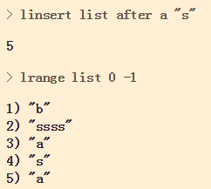
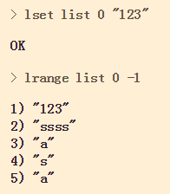
 |  |  |  |  |  |  | 修改单个元素： lset |  |  |  |  | 删除元素： lrem |  | 从key对应list中删除count个和value相同的元素。
插入： linsert
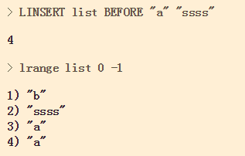
 |  |  |  |  |  |  |  |  |  |  |  |  |  |  |  | count=0时，删除全部value值

 |  |  |  |  |  |  |  |  |  |  |  |  |  |  |  | count<0时，按从尾到头的顺序删除

 |  |  |  |  |  |  |  |  |  |  |  |  |  |  |  | count>0时，按从头到尾的顺序删除

插入一个元素，在指定的值前/后 插入， 如果有多个相同的元素，以第一个元素作为标准 |  |  |  |  |  |  | 设置某个索引对应的值，返回OK，索引不对返回Error
 |  |  |  |  |  |  | 注意，索引接受负值，-1表示倒数第一个，-2表示倒数第二个

ltrim保留指定key 的值范围内的数据
 |  |  |  |  |  |  |  |  |  | rpoplpush

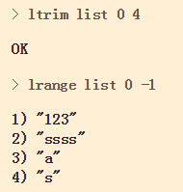
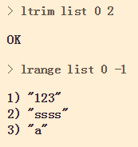
 |  |  |  |  | 可以用来防止list没有限制的增长

 |  |  |  |  | 接受负值
 |  |  |  |  |  |  |  |  |  | lindex
 |  |  |  |  | 如果索引超出最大长度，默认为最大长度 |  |  |  |  |  | 返回指定索引位置的值

 |  |  |  |  | 返回值为状态码：OK

集合操作set
SADD,SREM, SISMEMBER, SMEMBERS and SUNION.

SADD adds the given value to the set. |  |  | 可以一次添加多个
SREM removes the given value from the set.
SISMEMBER tests if the given value is in the set. It returns 1 if the value is there and 0 if it is not.
SMEMBERS returns a list of all the members of this set.
SUNION combines two or more sets and returns the list of all elements
scard 返回set的元素个数，如果set不存在，返回0
srandmember key 从set中返回一个随机member
还有许多取交集并集的操作，以及保存到新集合的操作。
SUNION 将所有的set合并起来

集合有序的set

sorted set is similar to a regular set, but now each value has an associated score. This score is used to sort the elements in the set.

ZADD hackers 1940 "Alan Kay" |  | 添加元素 | 仍然是个set，不能有重复的内容，如果重复则更新索引，但是索引相同则并列

ZRANGE hackers 2 4 | 获得集合的元素 |  | 索引0开始，包含结束的索引 |  |  | zrange hackers 0 0 ->取第一个元素

Hashes Map&对象

HSET user name "John Smith" |  | 保存用户的名字

HMSET user name "Mary Jones" password "hidden" email "mjones@example.com" |  |  |  |  |  |  | 同时保存多个属性，多了个M

 | hget user name

 | 获得单个属性

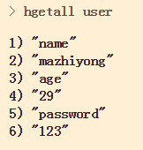
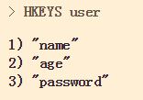
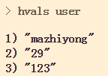
 | hgetall user
 | 获得所有的属性
 |  |  |  |  |  |  |  | hkeys user |  |  |  |  | hvals user
 | 返回是属性，值 一系列的东西
 |  |  |  |  |  |  |  | 获得所有的key |  |  |  |  | 获得所有的值

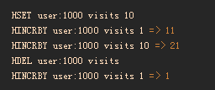
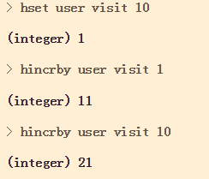
 |  | 对数值类型的属性的增删操作
 |  |  |  |  |  |  |  |  | 原子操作，同步的。 |  |  |  |  |  | hdel user visit
 |  |  |  |  |  |  |  |  | 返回增加后的结果 |  |  |  |  |  | 删掉属性值

